Titelblatt
Tabelle
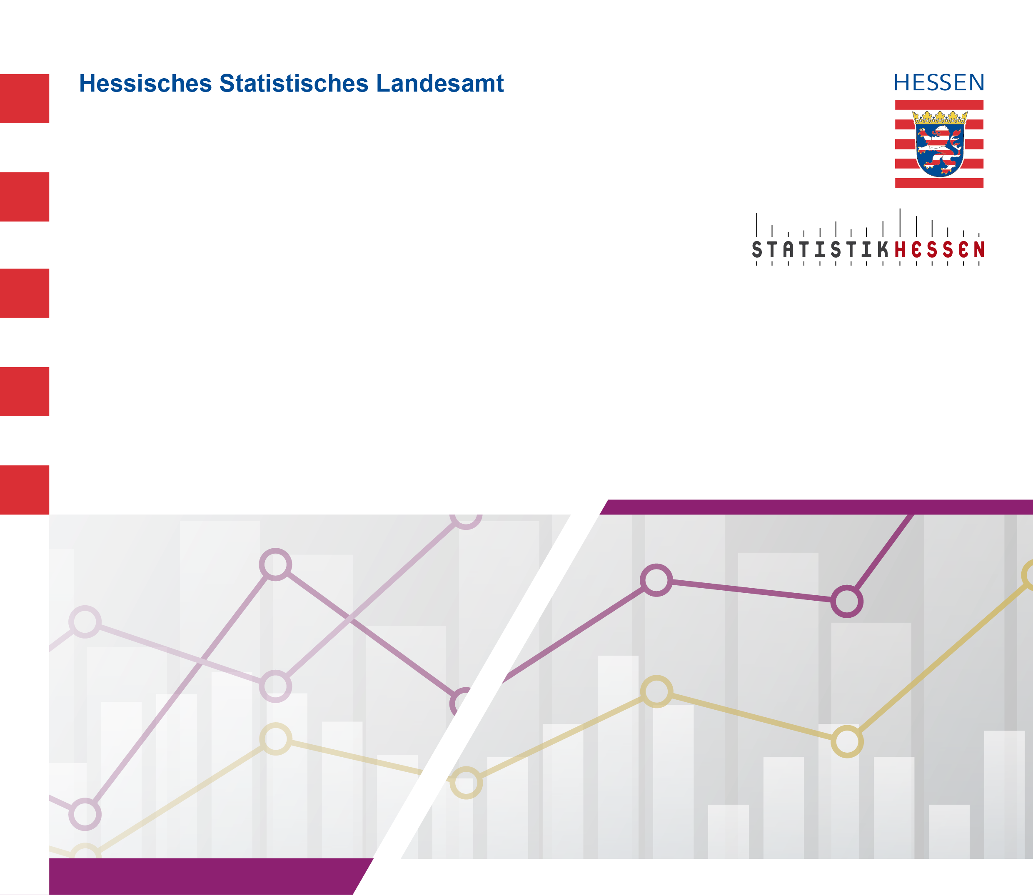
 |  | Januar 2026
 | Studienanfängerinnen und Studienanfänger
 | (im 1. Hochschulsemester) in Hessen
 | im Wintersemester 2025/2026 nach
 | den zehn häufigst belegten Studienbereichen
 | und Geschlecht

